③請求書
日付は、提出の日付(申請書と同日以降の日付)
を入力します。
③ |  | （あて先）横須賀市長 |  |  |  |  |  | 令和8年 月 日
請求書

 |  |  |  | ￥
・色のついたセルに必要事項を入力してください
（セルの色は印刷されません）
ただし、 |  | 令和8年度 |  |  | 老人クラブ運営費補助金として上記の金額を請求します。

 |  | 老人クラブ名
 |  | 代表者 住所 |  |  |  | 横須賀市
 |  | 代表者 役職名
 |  | 代表者 氏名
 |  | 電話番号

①か②のどちらかを選択してください。
（クリックするとチェックされます）
②を選んだ場合は、担当者氏名、連絡先を入力します。
 |  | ① | 本件の担当者は上記代表者と同一です。
 |  | ② | 本件の担当者は次のとおりです。
 |  | 担 当 者 氏 名：
 |  | 担当者連絡先：

金融機関名欄の青色のセルは、クリックするとタブ(▽)が
表示されるので「銀行・信用金庫・協同組合」のいずれかを
選択します。
本・支店名の青色のセルは、クリックするとタブ(▽)が
表示されるので、本店・支店・支所のいずれかを選択します。

 | 金融機関名 |  |  |  |  | 銀行 | 本・支店名 |  | 支店

口座名義人が個人名のみの場合は、
本請求書を用いて電子での提出はできません。
委任状を記入の上、書面で提出してください。
 | 本・支店番号 |  |  |  |  | 普通 | （フリガナ）
 | 口座番号 |  |  |  |  |  | 口座名義人

 |  |  |  | （ ）

記入見本
日付を入力し、必ずPDF形式にします。
日付は、提出の日付(申請書と同日以降の日付)
を入力します。
記入例
③ |  | （あて先）横須賀市長 |  |  |  |  |  |  |  |  |  | 令和８年 5 月 8 日
請求書
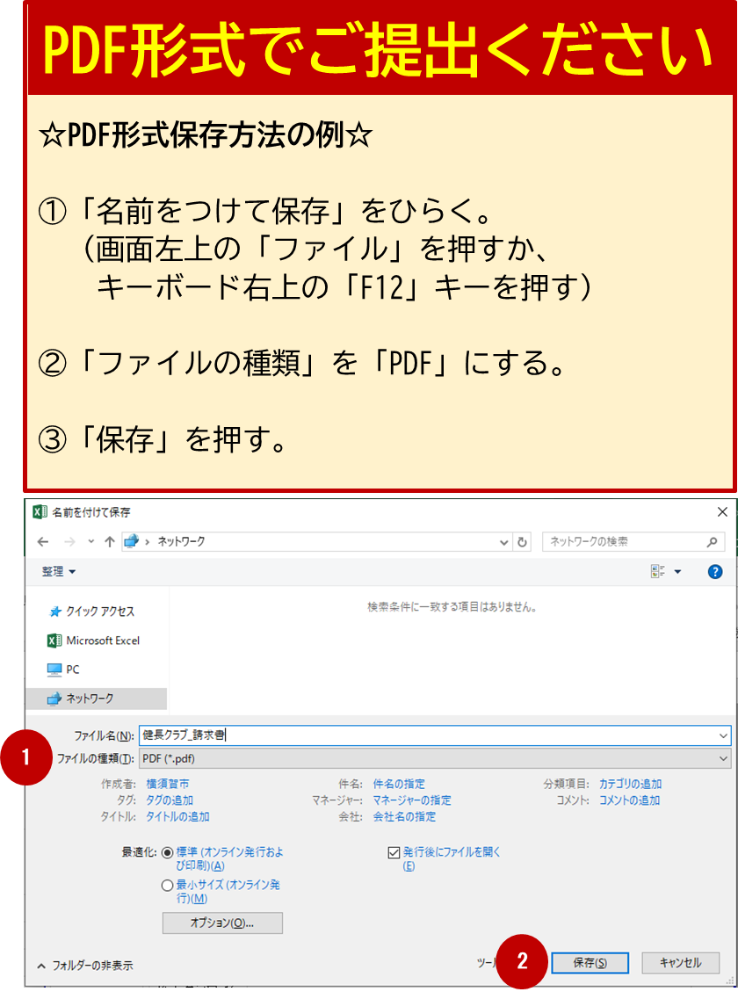
令和８年度補助金交付申請額と
同じ金額を入力します。
 |  |  |  |  | ￥ |  | 41,880

ただし、 |  | 令和８年度 |  |  |  | 老人クラブ運営費補助金として上記の金額を請求します。

電子申請の場合、押印は不要です。
修正がある場合、再提出となりますので、
記載内容に不備がないかご確認ください。
 |  | 老人クラブ名 |  |  |  |  |  |  | 推進クラブ
 |  | 代表者 住所 |  |  |  |  |  |  | 横須賀市 | 小川町11番地 分館マンション２階８０４
 |  | 代表者 役職名 |  |  |  |  |  |  | 会長
 |  | 代表者 氏名 |  |  |  |  |  |  | 地域 力
 |  | 電話番号 |  |  |  |  |  |  | 046-822-9804

 |  | ① |  | 本件の担当者は上記代表者と同一です。
 |  | ② |  | 本件の担当者は次のとおりです。
 |  | 担 当 者 氏 名： |  |  |  |  |  |  | 横須賀 花子
 |  | 担当者連絡先： |  |  |  |  |  |  | 090-9876-5432
①か②のどちらかを選択してください。
②を選んだ場合、氏名、連絡先も入力します。

 | 金融機関名 | 地域力 |  |  |  |  |  |  | 銀行 | 本・支店名 | 横須賀 |  | 支店
通帳に記載のとおりに入力します。

口座名義人が個人名のみの場合は、
本請求書を用いて電子での提出はできません。
委任状を記入の上、書面で提出してください。
例）委任状が必要な場合
口座名義人：横須賀 花子
 | 本・支店番号 | 1 | 2 | 3 |  |  |  |  | 普通 | （フリガナ） | スイシンクラブ カイケイ ヨコスカ ハナコ
 | 口座番号 | 4 | 5 | 6 | 7 | 8 | 9 | 0 |  | 口座名義人 | 推進クラブ 会計 横須賀 花子
封筒の宛名ラベル右下に印字された番号を入力します。
 |  |  |  |  | （ 777 ）

